fig1
1. Vols violents sans arme enregistrés, cumul annuel

Champ : France.
Sources : SSMSI, bases des crimes et délits enregistrés par la police et la gendarmerie.

 | Cumul annuel
2008 | 96,700
2009 | 101,800
2010 | 111,300
2011 | 112,500
2012 | 117,000
2013 | 118,200
2014 | 109,500
2015 | 100,100
2016 | 95,600
2017 | 90,300
2018 | 83,700
2019 | 81,500
2020 | 66,100
2021 | 62,100

fig2
2. Vols violents sans arme enregistrés, cumul trimestriel, série CVS-CJO*
 |  | Trimestre | Série CVS-CJO *
 | 2008 | 1 | 24,552
 |  | 2 | 23,497
 |  | 3 | 22,903
 |  | 4 | 25,226
 | 2009 | 1 | 25,560
 |  | 2 | 25,385
 |  | 3 | 25,288
 |  | 4 | 25,427
 | 2010 | 1 | 27,073
 |  | 2 | 27,357
 |  | 3 | 27,680
 |  | 4 | 28,942
 | 2011 | 1 | 28,393
 |  | 2 | 28,625
 |  | 3 | 27,994
*Données corrigées des variations saisonnières et des effets de jours ouvrables (CVS-CJO), voir définitions. |  | 4 | 27,425
Champ : France. | 2012 | 1 | 28,075
Sources : SSMSI, bases des crimes et délits enregistrés par la police et la gendarmerie. |  | 2 | 29,799
 |  | 3 | 29,200
 |  | 4 | 29,381
 | 2013 | 1 | 29,066
 |  | 2 | 29,461
 |  | 3 | 29,814
 |  | 4 | 29,614
 | 2014 | 1 | 29,279
 |  | 2 | 27,532
 |  | 3 | 26,142
 |  | 4 | 26,524
 | 2015 | 1 | 24,564
 |  | 2 | 25,539
 |  | 3 | 25,486
 |  | 4 | 24,405
 | 2016 | 1 | 23,932
 |  | 2 | 24,188
 |  | 3 | 24,290
 |  | 4 | 23,811
 | 2017 | 1 | 23,936
 |  | 2 | 23,334
 |  | 3 | 22,298
 |  | 4 | 21,456
 | 2018 | 1 | 20,616
 |  | 2 | 21,396
 |  | 3 | 21,373
 |  | 4 | 20,604
 | 2019 | 1 | 21,238
 |  | 2 | 20,408
 |  | 3 | 19,864
 |  | 4 | 20,577
 | 2020 | 1 | 18,195
 |  | 2 | 12,775
 |  | 3 | 19,236
 |  | 4 | 15,602
 | 2021 | 1 | 15,559
 |  | 2 | 14,871
 |  | 3 | 16,520
 |  | 4 | 15,451

fig3
3. Répartition des vols violents sans arme enregistrés en 2021
(en % du nombre d’infractions)

Champ : France.
Source : SSMSI, base des crimes et délits enregistrés par la police et la gendarmerie en 2021.

 | 2021
Vols violents sans arme contre des femmes sur voie publique | 24,665
Vols violents sans arme contre d'autres victimes | 35,046
Vols violents sans arme contre des établissements financiers | 643
Vols violents sans arme contre des particuliers à leur domicile | 1,750

fig4
4. Vols violents sans arme enregistrés : évolution annuelle des deux principales composantes (en %)

Champ : France.
Sources : SSMSI, bases des crimes et délits enregistrés par la police et la gendarmerie.

 | Vols violents sans arme contre des femmes sur voie publique | Vols violents sans arme contre d'autres victimes
2017 | --7 | --5
2018 | --11 | --4
2019 | --7 | +1
2020 | -21 | -18
2021 | -6 | -6

fig6
6. Nombre de vols violents sans arme enregistrés pour 1 000 habitants par département de commission en 2021
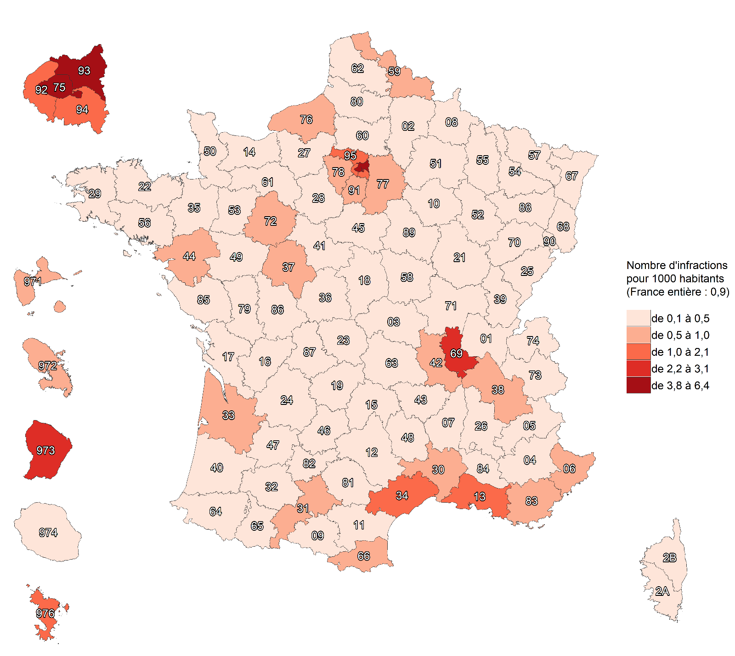

Champ : France.
Sources : SSMSI, base des crimes et délits enregistrés par la police et la gendarmerie ; Insee, recensement de la population 2018.

fig7
7. Évolution du nombre de vols violents sans arme enregistrés par département de commission, entre 2020 et 2021

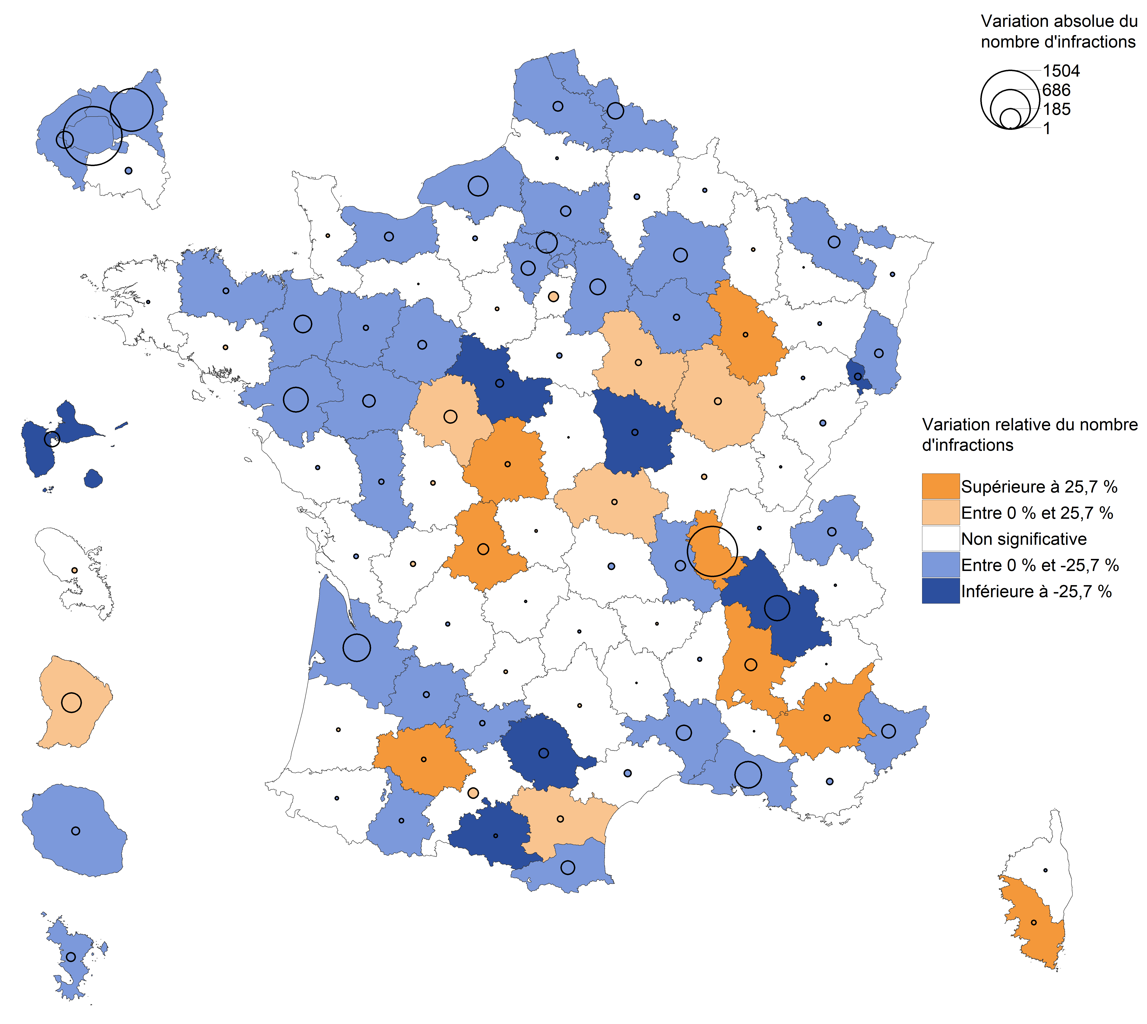

Champ : France.
Lecture : en 2021, les vols violencts sans arme ont diminué en Haute-Savoie par rapport à 2020. Dans l'Essonne, leur nombre a augmenté mais avec une ampleur trop faible
pour que cette évolution soit considérée comme statistiquement significative (voir Sources et Méthodes pour davantage d'informations).
Source : SSMSI, base des crimes et délits enregistrés par la police et la gendarmerie.

fig8
8. Part des victimes de vols violents sans arme pour 1 000 habitants de même
sexe et âge enregistrés en 2021

Champ : France entière (métropole et DOM).
Note de lecture : Sur 1 000 hommes âgés de 18 à 19 ans, plus de 3 ont été enregistrés par les forces de
sécurité comme victimes de vols violents sans arme en 2021.
Sources : SSMSI, base des victimes de crimes et délits enregistrés par la police et la gendarmerie ; Insee, estimations de population 2021.

 |  | Taux de victimation en ‰
 |  | Hommes | Femmes | Ensemble
 | 0 à 1 ans | 0.1 | 0.0 | 0.0
 | 2 à 4 ans | 0.0 | 0.0 | 0.0
 | 5 à 9 ans | 0.0 | 0.0 | 0.0
 | 10 à 14 ans | 0.7 | 0.2 | 0.4
 | 15 à 17 ans | 2.4 | 0.9 | 1.7
 | 18 à 19 ans | 3.2 | 2.1 | 2.7
 | 20 à 24 ans | 2.8 | 2.5 | 2.7
 | 25 à 29 ans | 2.2 | 2.0 | 2.1
 | 30 à 34 ans | 1.7 | 1.3 | 1.5
 | 35 à 39 ans | 1.2 | 0.9 | 1.1
 | 40 à 44 ans | 1.0 | 0.8 | 0.9
 | 45 à 49 ans | 0.8 | 0.7 | 0.7
 | 50 à 54 ans | 0.7 | 0.6 | 0.7
 | 55 à 59 ans | 0.6 | 0.6 | 0.6
 | 60 à 64 ans | 0.5 | 0.5 | 0.5
 | 65 à 69 ans | 0.4 | 0.5 | 0.5
 | 70 à 74 ans | 0.4 | 0.6 | 0.5
 | 75 ans et plus | 0.4 | 0.6 | 0.6

fig9
9. Nationalité des personnes victimes de vols violents sans arme en 2021

Champ : France entière (métropole et DOM).
Note de lecture : 82 % des personnes victimes de vols violents sans arme enregistrés en 2021 ont une nationalité française.
vols violents sans arme ont une nationalité française.
Source : SSMSI, base des victimes de crimes et délits enregistrés par la police et la gendarmerie..

 | France | UE27 hors France | Europe hors UE27 | Afrique | Asie | Autre
 | 82% | 3% | 1% | 8% | 4% | 2%

fig11
11. Nationalité des personnes mises en cause pour des vols violents sans
arme enregistrés en 2021

Champ : France entière (métropole et DOM).
Note de lecture : 65 % des personnes mises en cause par la police ou la gendarmerie en 2021 pour des
vols violents sans arme ont une nationalité française.
Source : SSMSI, base des victimes de crimes et délits enregistrés par la police et la gendarmerie.

France | UE27 hors France | Europe hors UE27 | Afrique | Asie | Autre
65% | 3% | 1% | 29% | 1% | 1%

